Sheet1
雅安市西康记忆生态文旅街区项目一号地块灯具及辅材采购清单
序号 | 名称 | 图例 | 规格 | 单位 | 暂定数量 | 不含税控制价（元） | 不含税单价（元） | 不含税总价（元） | 备注
1 | 单联开关 |  | 10A | 个 | 20 | 9.53
2 | 扒壁灯头 |  | 大底座 | 个 | 15 | 2.6 |  |  | 电井
3 | 防水防尘灯 |  | 15w | 个 | 12 | 61.67 |  |  | 厨房
4 | 吸顶灯 | 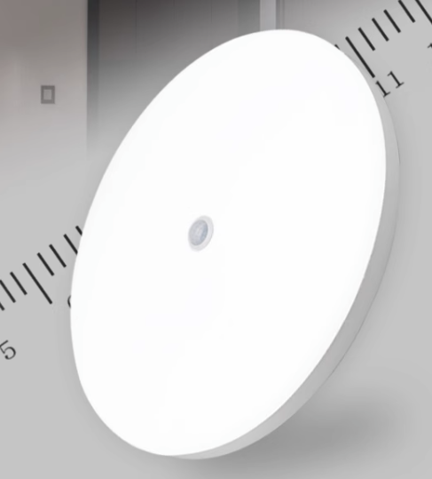 | 红外感应 | 个 | 5 | 44.67 |  |  | 楼梯
5 | LED灯泡 | 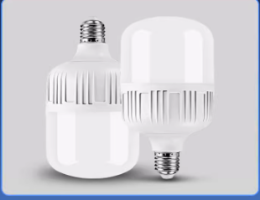 | 28w | 个 | 20 | 22 |  |  | 电井
6 | 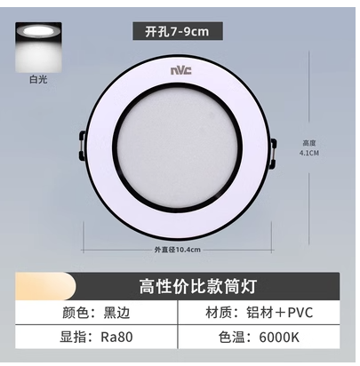 筒灯 |  | 开孔7-8cm 8w 6000k | 个 | 30 | 17.67 |  |  | 卫生间
7 | 射树灯 |  | LED 3000K AC220V 15W | 个 | 43 | 114.33
8 | 庭院灯 |  | LED 3000k AC220V 36W 高度3米 | 个 | 27 | 760
9 | 埋地灯 |  | LED DC24V 24W | 个 | 2 | 228.33
10 | 草坪灯 |  | LED 3000K AC220V 15W | 个 | 4 | 115.67
11 | 防水楼梯灯带 | 楼梯台阶灯带需要根据实际楼梯每步长度裁剪 | LED 3000k AC 24V | 米 | 1560 | 12.83 |  |  | 每根长度根据下单尺寸确认
12 | 变压器 |  | 400w 24v | 个 | 70 | 182.33
13 | 洗墙灯 |  | 灯具尺寸：L1000*W46*H30MM 灯具材质：高强度铝合金外壳+钢化玻璃 灯具功率：36W 工作电压：DC24V 灯具颜色：3000K 灯具光源：SMD3030（36珠） 灯珠芯片：科瑞/流明/欧司朗 控制方式：on off 发光角度：100° 灯体重量：822g 工作温度：-40℃至70℃ 防水等级：IP65(PU全灌胶) 使用寿命：>50000小时 | 个 | 1475 | 124
14 | 投光灯 | 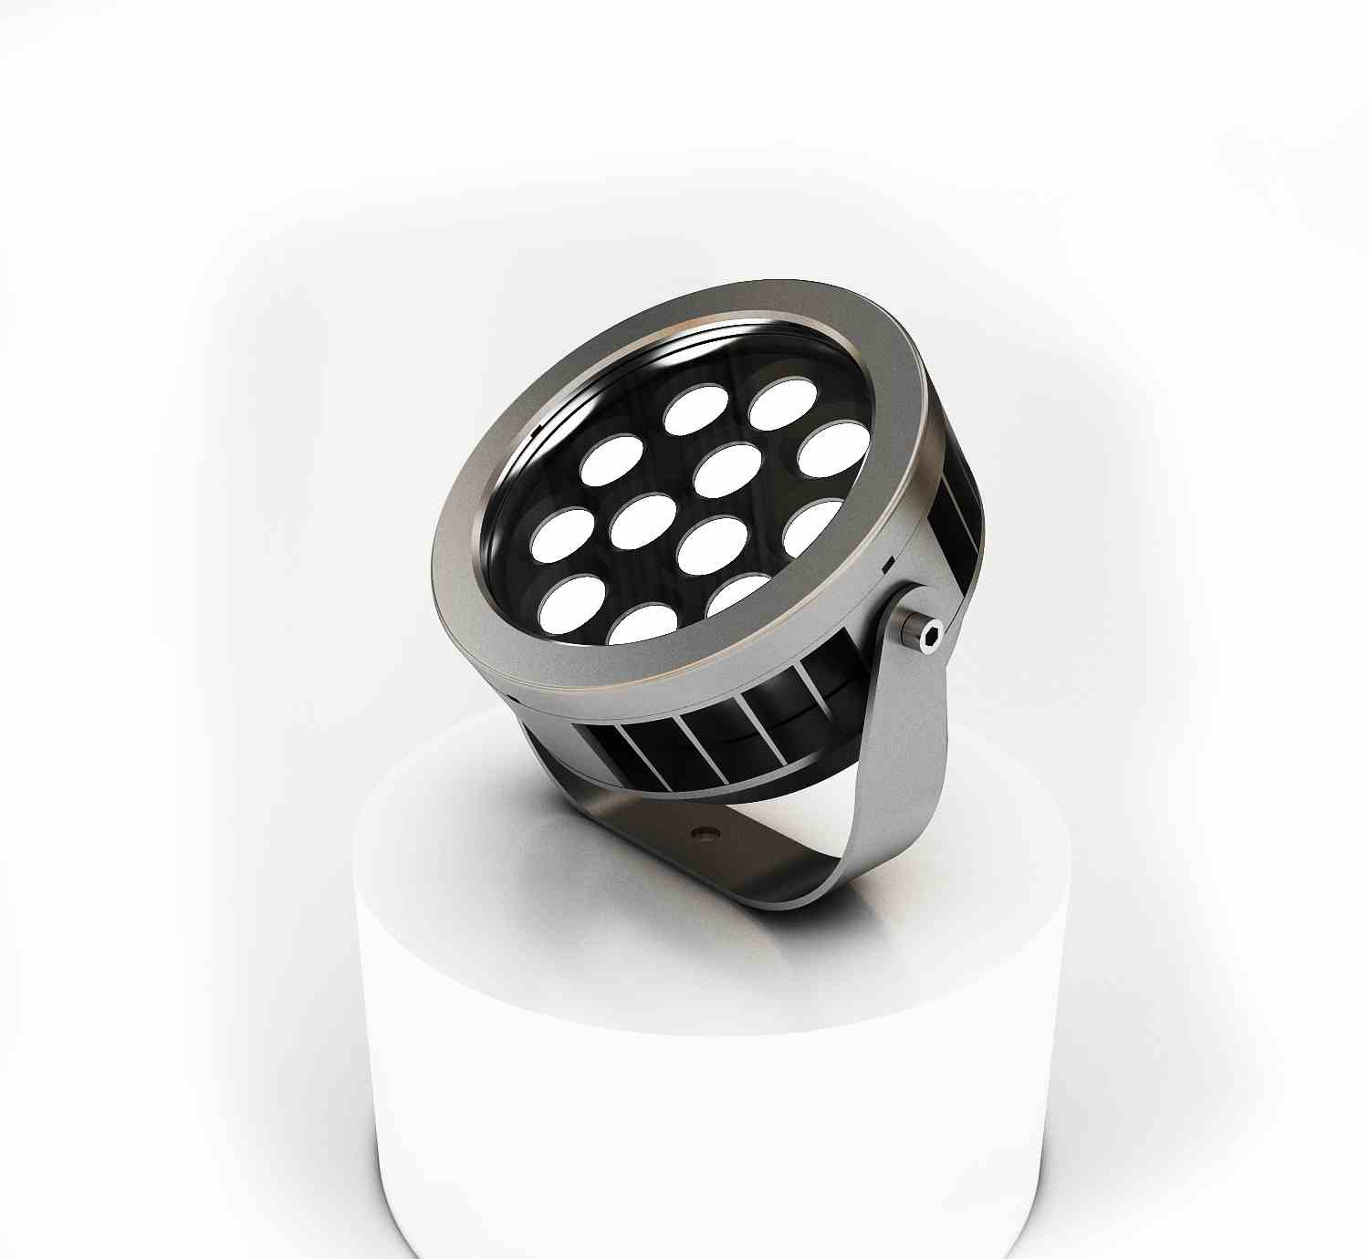 | 灯具尺寸：ø203mm 灯具材质：铝合金底座+钢化玻璃 灯具功率：36Ｗ 工作电压：DC24V 光源颜色：3000K 光源类型：SMD3030/3535（18/24珠） 工作温度：-40°C-50°C 防水等级：IP66 使用寿命：>35000小时 | 个 | 121 | 196.67
15 | 防雨电源 | 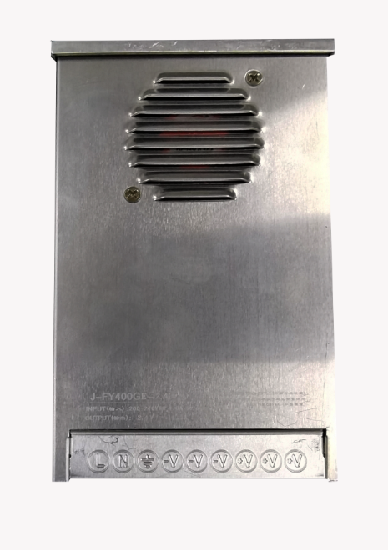 | 输出功率：400W 输出电流：16.5A 输入电压：176V-256V 输出电压：DC24V 输出频率：47-63Hz 散热方式：风扇冷却 外壳材质：不锈钢 过载保护：过载、过压、短路保护 | 个 | 75 | 105.33
16 | 电源电/定制 | 500*400 | 不锈钢材质 | 个 | 2 | 825 |  |  | 根据洗墙灯、投光灯总功率定做
17 | JDG管 | 25 |  | 米 | 1400 | 6.37
18 | 电缆线 | BV 2.5平 | 国标 | 米 | 1500 | 2.7 |  |  | 颜色根据下单确认
19 | 电缆线 | WDZC-YJY-3*4 | 国标 | 米 | 1300 | 15.17
20 | 电缆线 | WDZC-YJY-2*2.5 | 国标 | 米 | 1400 | 8.93
不含税合计
税金（税率： % ）
含税合计
注：1、报价包含物资、运输、上下车、利润、风险及管理所有费用，2、税费（增值税）按税务机关核定税率单独计算，3、采取一次性不可更改的报价方式报价，4、报价应加盖公司公章。
供应商名称： |  |  |  | 联系人： |  |  |  | 联系电话：

